Sheet1
 |  |  |  |  |  | 1.pielikums
Piedāvājuma iesniedzējs (nosaukums, reģistrācijas numurs): __________________________________________

 |  | Tehniskā specifikācija un tehniskā un finanšu piedāvājuma forma
 |  | Soda kvīšu iegāde

 | Iepirkuma priekšmets ir termopapīra ruļļu (turpmāk – Preces) piegāde Pasūtītāja kontrolieru mobilajiem printeriem soda kvīšu drukāšanai.
 | Līguma darbības termiņš ir 12 (divpadsmit) mēneši.
 | Visām Precēm jābūt jaunām, nelietotām un, ja paredzēts iepakojums, ražotāja oriģinālajā iepakojumā. Iepakojumam jānodrošina Preču saglabāšana pilnīgā kārtībā transportēšanas un uzglabāšanas laikā. Piegādājot Preces, uz to iepakojuma valsts valodā (latviešu valodā) jābūt norādītai informācijai par Preču raksturlielumiem, kas norādīti tehniskajā piedāvājumā, kā arī ražotāja nosaukumam.
 | Preces tiek pasūtītas pēc Pasūtītāja nepieciešamības atsevišķās partijās un daudzumos visā līguma darbības laikā. Pasūtītājs negarantē noteiktu Preču pasūtījuma apjomu.
 | Preču piegāde jānodrošina ne vēlāk kā 14 (četrpadsmit) darba dienu laikā no pasūtījuma saņemšanas dienas, ja Puses nav vienojušās par citu piegādes termiņu.
 | Piegādes adrese: Atgāzenes iela 24A, Rīga.
 | Izpildītājs nodrošina piegādātajām Precēm garantiju 12 (divpadsmit) mēnešus no dienas, kad Puses ir parakstījušas Preču piegādes pavadzīmi-rēķinu.

Nr.p.k. | Tehniskais apraksts/Materiāls |  |  | Mērvienība | Plānotais 1 gada apjoms | Pretendenta piedāvājums | Cena par vienu vienību EUR bez PVN | Summa par plānoto apjomu EUR bez PVN
1 | 1. Izmēri un parametri: Platums: 75.5 mm Garums (solis/lietojums): 207.96 mm Kopējais izmērs: 75.5 x 207.97 mm Serdes iekšējais diametrs: 25 mm. Serdes ārējais diametrs:~28 mm Ruļļa kopējais ārējais diametrs: Maks.51 mm Jāatbilst mobilajam printerim TSC Alpha-3RB Materiāla tehniskie parametri SYNTHERMAL LITE Produkts (Product): Balta PP (polipropilēna) plēve ar barjerpārklājumu augšpusē un standarta jutības termopārklājumu, ražota pilnībā bez BPA vai BPS ķīmiskajiem savienojumiem. Materiāla svars / blīvums: 54 g/m², standarts: ISO 536 Materiāla biezums:76 µm (mikroni), standarts: ISO 534 Baltums (Brightness): 90%, standarts: ISO 2470/3 Raupjums (Roughness): 1.2 µm, standarts: ISO 8791 (PPS 10) |  | 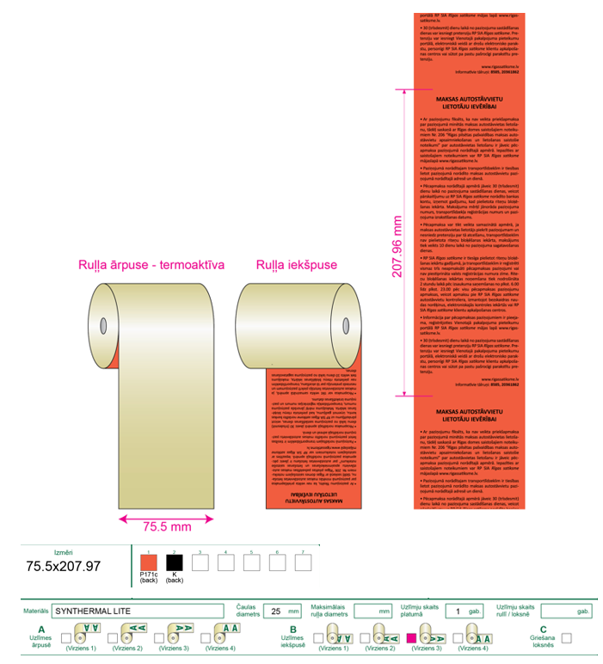 | rullis | 2120 | [aizpilda pretendents] | [aizpilda pretendents] | [aizpilda pretendents]

